범죄 특별반 대충 준비하기
범죄 특별반 >> 이름이 뭔가 2% 부족하다…......................
범죄 특별 수사반? 강력 특별반? 특별범죄 수사반… 레퍼런스 삼은 유튜브 컨텐츠 이름이 [미스터리 수사반] - 미수반.
좀더 깔쌈한 이름이 갖고싶다!!!!!!!!!!!!!!!!!!!!

아무튼 범특반. |  |  |  | > 줄여놓으니 괜찮은 것 같기도.

1. 기획 이유

 | 액션없는 성인 버전 레이튼 교수와 어쩌구 시리즈 + 늑대게임 + 약간의 역전재판 느낌과 전체 컨셉은 미수반에서 따온
 | 아무튼 계속 긴장되고, 몰입/집중 하게 하는 게임. 한번에 많이 하지는 못하더라도, 궁금해서라도 끝까지는 하는 그런게임.
 | 액션이 없는게 !중요! 하다. 내가 궁극적으로 원하는 반응 = "아 너무 기빨리고 정신적으로 힘든데 계속하게 됨!!!!!!" |  |  |  |  |  |  |  | > 극찬

2. 그래서 범특반이 뭐임?

 | 특출난 능력때문에 프라이드가(콧대가) 너무 높아 항상 눈총을 받거나, 있지도 않은 논란에 휩싸이거나,
 | 겉도는 형사들을, 국가와 경찰청이 실력은 출중하니 썩히긴 아쉬워서 연합해 만든 1주일 시한부 수사반.
 | 실적이 부족하면 공중분해와 와해(라고 쓰고 해고) 되는 상황에 처해있다.

 | 이런 - 형사들을 넓은 지역에 적절히 분배해 (초)강력 사건을 수사 하고, 수사하는 동안 모인 증거들을 토대로 회의하여 수많은 용의자중
 | 유력 용의자를 추려내 나아가며, 끝에, 최종 선정된 용의자를 피의자로 전환하여 체포하고, 심문하여 자백과 + 알파를 받아내
 | 실적을 쌓아 팀이 공중분해되는 일을 막고, 정식 수사반으로 설립되게 하기 위해 노력하는 전략 시뮬레이션 어드벤처 심리 추리게임

3. 화면 컨셉아트 (모바일)

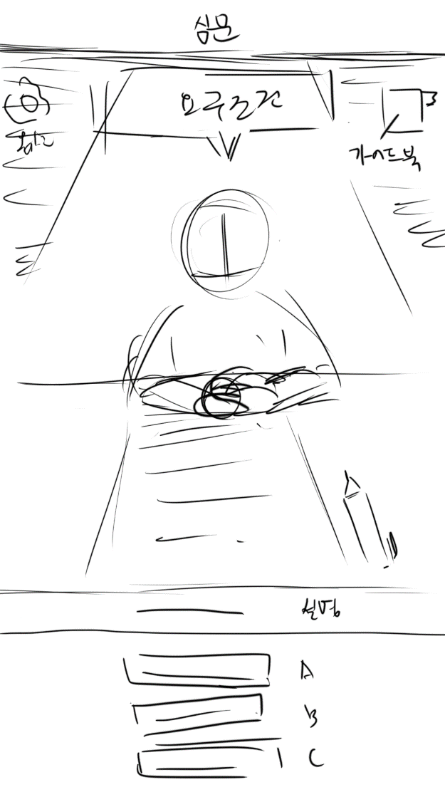
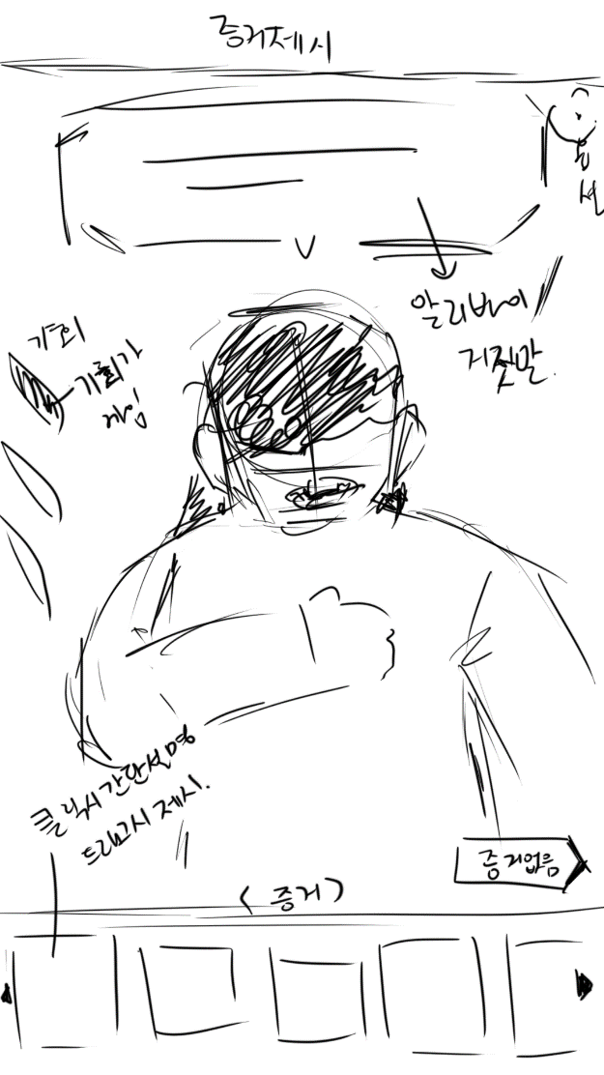
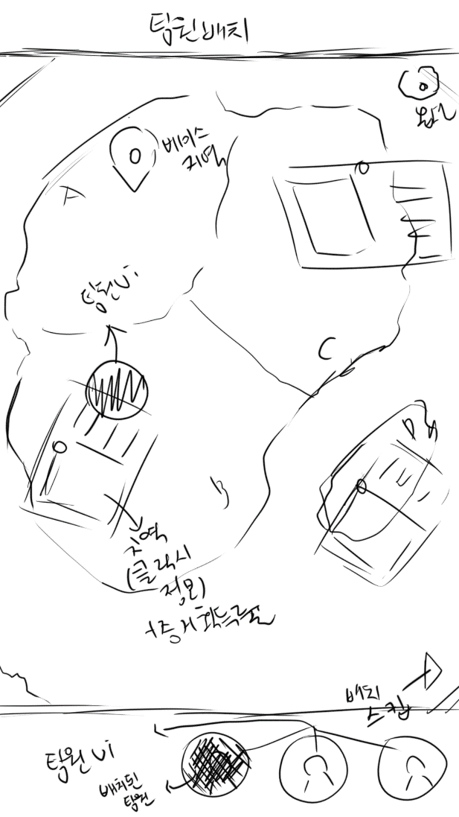

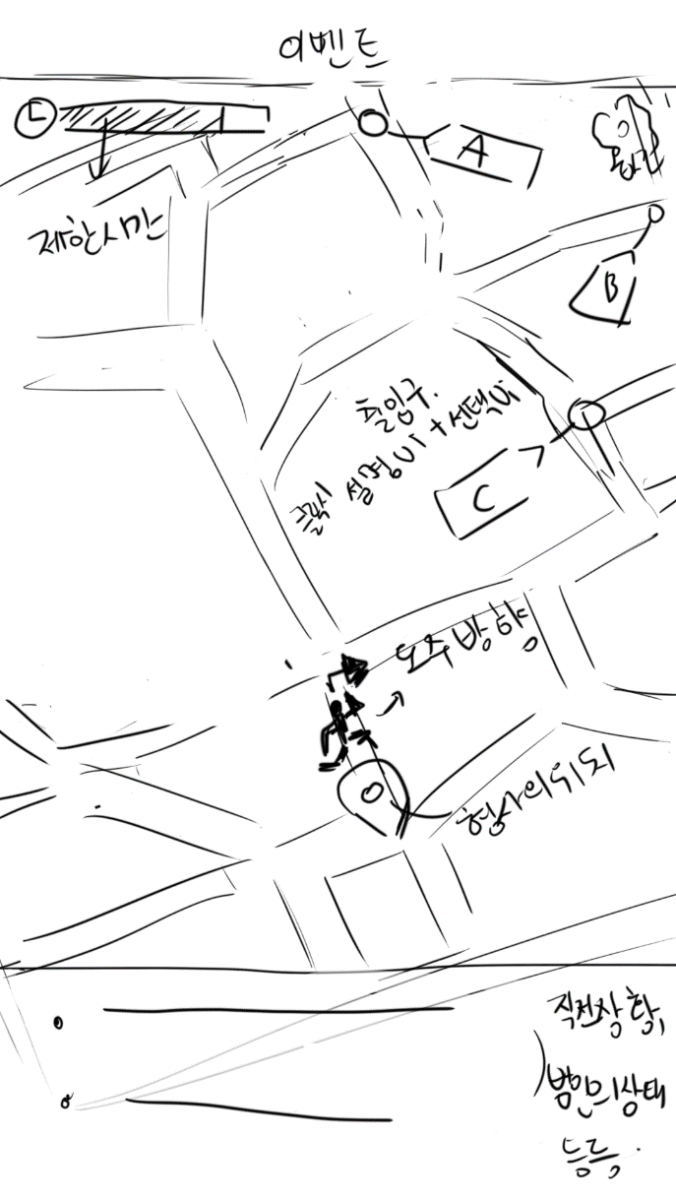
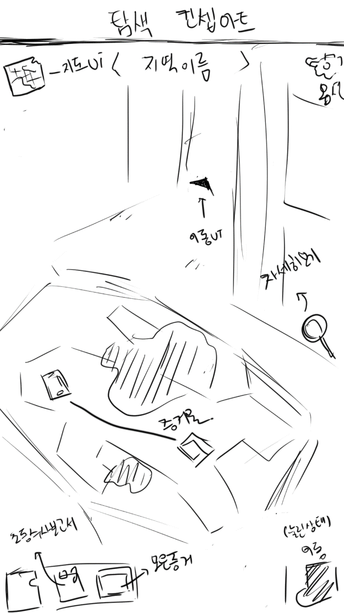
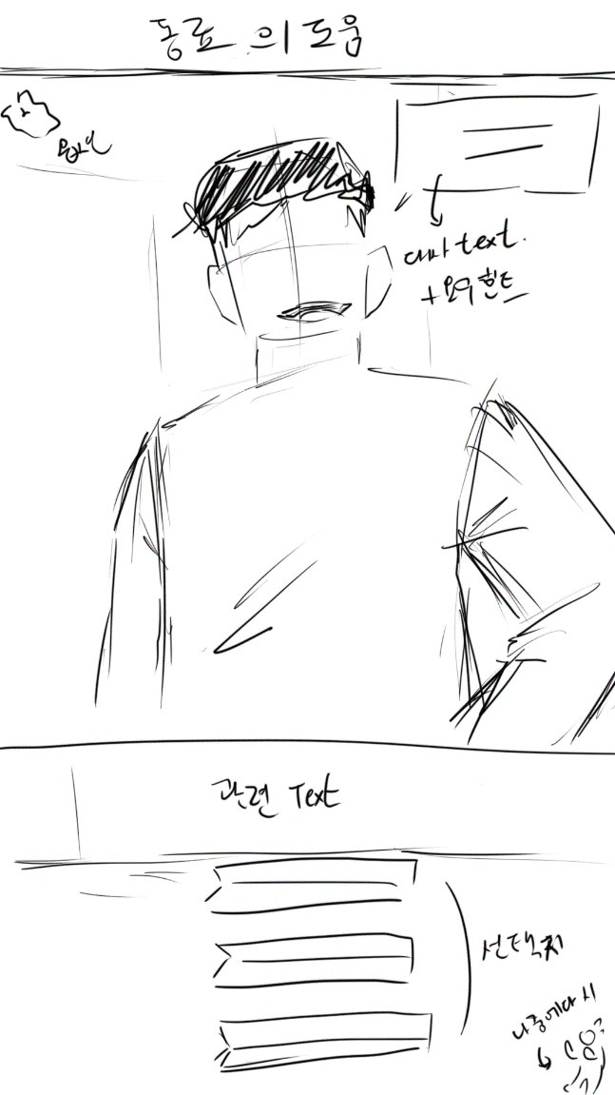

4. 타겟 유저층과 방향성

 | 타겟층 : 본인이 추리를 하는 것을 좋아하는 추리게임 마니아, 액션요소가 없는 추리게임을 즐기고 싶은 사람, 추리게임에 흥미있는 사람.

 | 방향성 : 실제 수사 진행같은 게임 진행순서 / 텍스트 위주의 게임 / 모든 추리과정이 본인에게 맞겨지는 압박감이 지속 되는 게임.

 |  | 초동수사 보고서 획득 (많은 용의자 포함) > 전체 수사 > 회의(플레이어가 원할때) > (회의에서) 용의자 최종 3명 선발 >
 |  | 용의자 주변 탐문 > 용의자 직접 대면, 알리바이 대조 수사 > (회의에서) 최종 피의자 선발 > 증거제시 >
 |  | 피의자 소환 후 심문 > 다시 처음부터 반복.

 |  |  | 계속 긴장되는 텐션은 어쩔 것 인가?

 |  |  |  | 사건이 끝난 후 후일담 컷씬, 주말 시점의 사담이나 캐릭터들의 서사와 같은 게임 내 스토리로
 |  |  |  | 긴장되는 텐션을 완화함과 동시에, 캐릭터와 게임에 몰입해 더욱 현실 같은 느낌을 주는 것으로 완화.

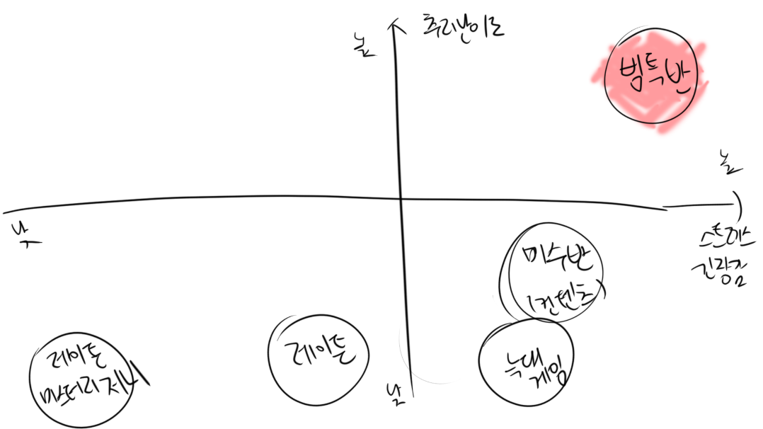
5. 그래서 이 게임은 어디쯤에 있는가?

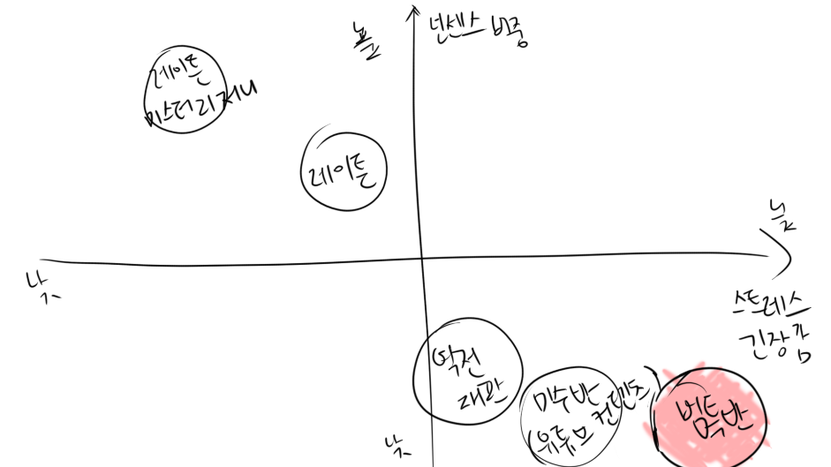

 |  |  |  |  | > 성인을 위한 넌센스 없는 레이튼에 늑대게임과 약간의 역전재판 & 미수반을 섞은. <

6. 그래서 이 게임을 왜 사야함?

 | 1. 검시(시신을 눈으로 보고 시간, 방법, 도구 등을 추론하는 부검 방법)를 하거나, 내 능력 밖의 증거를 수집할때 동료의 도움이 필요함.
 |  | > 혼자 모든 것을 다하는 만능 캐릭터가 등장하는 다른 추리게임과의 차별점

 | 2. 팀원을 분배하여 자동으로 증거를 획득해오게 하는 전략적 배치 요소
 |  | >노가다의 지루함과 피로함 해소 & 협동하고 있음을 강조

 | 3. 시간제한이 있는 갑작스레 등장하는 돌발이벤트
 |  | > 수사 도중, 수사중인 사건과는 크게 연관이 없는 범죄 현장을 발견하거나, 범인의 마지막 발악같은
 |  | 돌발 이벤트로 긴장감을 유지 & 순간 판단을 요구함.
 |  | > 다른 추리게임과의 차별점

 | 4. 성과를 최종 결정하는 심문
 |  | > 범인과 1대1 독대를 하며 느껴지는 압박감을 느끼게 된다.
 |  | > 일반적인 심문이 있는 다른 추리게임들과 달리, 범죄자가 플레이어에게 무언가를 요구 한다.

 | 5. 회의를 통한 증거 분류와 목표 설정
 |  | > 다른 추리 게임에는 없는, 증거를 직접 육하원칙에 의거해 추가적으로 피해자와의 관계, 범행동기가 될만한 요소,
 |  | 범행방법에 걸맞는 도구 소유 여부 로 분류할 수 있다는 차별점보유.
 |  | > 플레이어로 하여금 스스로 수사하고 있다는 기분을 줌과 함께, 스스로 사건을 파악하고, 무엇에 집중할지
 |  | 선택할 수 있는 정리의 시간을 부여함.

 | 6. 증거 제시로 느끼는 파훼(해치워냄)를 해나가는 기쁨
 |  | > 증거를 옳게 제시할 수록 앞뒤가 맞지 않는 말을 하거나, 말에 서두가 없어지며, 말을 절게 되는 범인을 보며
 |  | 지금까지의 긴장감을 완화 & 긴장감에 대한 보상을 부혀함.

 | 7. 시간의 흐름에 따라 변화하는 증거/증언
 |  | > 일반적인 조건을 달성하면 플레이를 진전, 이야기를 진전 시키기 위해 변경되는 증거/ 증언은 다른 게임에도 존재한다.
 |  | >하지만, 시간의 흐름에 따라 자연스레 나타나고 사라지는 증거/증언은 잘 시도되지 않는다. 다른 추리게임과의 차별점
 |  | >플레이어로 하여금 신중하고 꼼꼼한 수사와 탐색을 요구함.

7. 플레이 스토리?

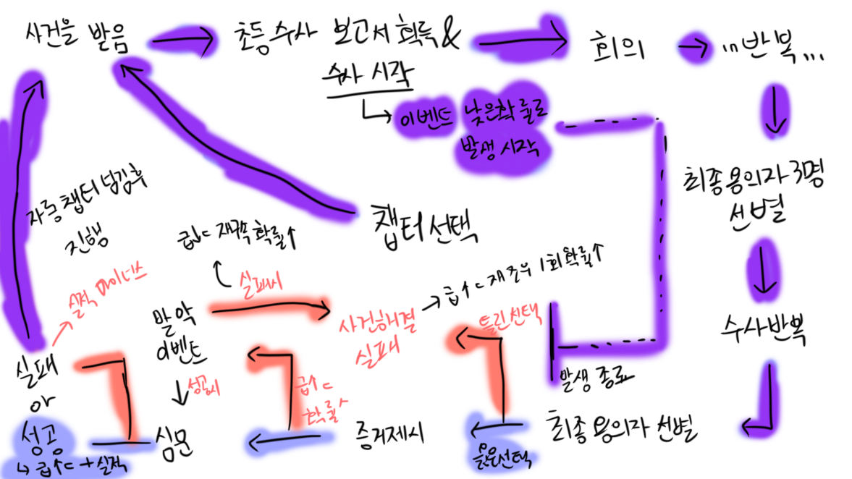

 |  |  |  |  |  |  | > 파랑 = 굿 / 보라 = 중립 / 빨강 = 베드

8. 이 게임의 스팩

플랫폼 | 모바일 | & | PC
조작 | 터치 & 드래그 |  | 포인트 & 클릭
장르 | 전략 시뮬레이션 / 심리 / 추리 / 어드벤처
타겟층 | 액션없는, 추리의 시작 부터 끝까지 모두 즐기고 싶은 유저 & 추리게임 메니아
주요시장 | 한국 / 일본 / 영국 + 그외
지원 언어 | 한국어 / 일본어 / 영어
이용가 | 15 세 이상 이용가

 |  |  |  |  |  | 추천받은 레퍼런스
 |  |  |  |  |  | 스테퍼 케이스
 |  |  |  |  |  | 여고추리반
 |  |  |  |  |  | 크라임씬 리턴즈
 |  |  |  |  |  | 총성과 다이아몬드 |  | <-- 테러범과 협상
 |  |  |  |  |  | 단간론파
 |  |  |  |  |  | 역전재판

